게임 플레이 이력
정재우 | 게임 플레이 이력
게임 플레이 경험 요약
총 게임 수 |  | 완료 엔딩 |  | 경험 플랫폼 |  | 경험 장르
82개 |  | 42개 |  | 2개 |  | 16개
플랫폼별 플레이 경험
장르별 게임 수 (주요 8개 + 기타)
PC | 73 |  |  |  | 시뮬레이션 | 3
Mobile | 12 |  |  |  | RPG | 4
Console | 0 |  |  |  | MMORPG | 5
기타 | 0 |  |  |  | 전략 | 5
 |  |  |  |  | 퍼즐 | 6
 |  |  |  |  | 생존 | 10
 |  |  |  |  | 기타 | 15
 |  |  |  |  | 어드벤처 | 13
 |  |  |  |  | 액션 | 21

플랫폼 | 장르 | 게임명 | 플레이 시간 | 현재 플레이 | 숙련도 | 플레이 수준 | 비고
PC | MMORPG / 2D | 메이플스토리 | 3672:59:00 | 현재 플레이 | 중 | Lv.288 / 유니온 Lv.9139 | 넥슨 이벤트 조회 기록 (과거 게임 내역 누락 존재)
PC | TPS / 배틀로얄 | PUBG: BATTLEGROUNDS | 1118:54:00 | 과거 플레이 | 중 | 일반 시즌 기록 기준 약 플래티넘
Mobile | MMORPG / 모바일 | 메이플스토리M | 1117:04:00 | 현재 플레이 | 하 | Lv.240 | Samsung Gaming Hub 기록
PC | MOBA / 5대5 | 리그 오브 레전드 (League of Legends) | - | 과거 플레이 | 상 | 2013~2019 프로 선수·코치·감독 활동 | 시즌4 챌린저 2계정
PC | 액션 / 오픈월드 | Grand Theft Auto V | 99:24:00 | 과거 플레이 | 중 | 본편 엔딩
PC | 액션 / 오픈월드 | 붉은사막 (Crimson Desert) | 54:36:00 | 과거 플레이 | 중 | 본편 엔딩
PC | 어드벤처 / 경영 | DAVE THE DIVER | 42:06:00 | 과거 플레이 | 상 | 본편 및 DLC 엔딩
PC | 어드벤처 / 오픈월드 | Red Dead Redemption 2 | 34:54:00 | 과거 플레이 | 중 | 본편 엔딩
PC | FPS / 택티컬 | Ready or Not | 33:42:00 | 과거 플레이 | 중 | 본편 엔딩
PC | 전략 / RTS | StarCraft: Remastered | 32:00:00 | 과거 플레이 | 상 | 래더 S / MMR 2252
PC | 생존 / 오픈월드 | Rust | 31:48:00 | 과거 플레이 | 하 | 수집과 전투에 능함. 대규모 스트리머서버 참여
PC | 액션 / 메트로배니아 | Hollow Knight: Silksong | 28:42:00 | 과거 플레이 | 중 | 본편 엔딩
PC | 시뮬레이션 / 경영 | Travellers Rest | 28:12:00 | 과거 플레이 | 중 | 본편 엔딩
PC | 액션 / 메트로배니아 | Hollow Knight | 23:06:00 | 과거 플레이 | 중 | 본편 엔딩
PC | 어드벤처 / 드라마 | Detroit: Become Human | 22:48:00 | 과거 플레이 | 상 | 본편 엔딩
PC | 액션 / 오픈월드 | Dying Light: The Beast | 22:12:00 | 과거 플레이 | 중 | 본편 엔딩
PC / Mobile | RPG / 수집형 | 블루 아카이브 (Blue Archive) | PC 20시간 / Mobile 18시간 10분 | 과거 플레이 | 하 | Lv.41 / 학생 36명 | 넥슨 이벤트 조회 기록 (과거 게임 내역 누락 존재)
PC | FPS / 협동 | Left 4 Dead 2 | 19:36:00 | 과거 플레이 | 상 | 본편 엔딩
PC | 생존 / 액션 | Into the Dead: Our Darkest Days | 19:06:00 | 과거 플레이 | 상 | 본편 엔딩
PC | TPS / 익스트랙션 | ARC Raiders | 16:30:00 | 과거 플레이 | 중 | 오픈 시즌 상위권
PC | 액션 / 어드벤처 | STAR WARS Jedi: Survivor | 16:24:00 | 과거 플레이 | 중 | 본편 엔딩 | SOOP 플랫폼 연계로 스팀키 받아서 플레이
Mobile | 스포츠 / 야구 | 컴투스프로야구2026 | 15:00:00 | 과거 플레이 | 하 | 팀전력 10239
PC | 생존 / 샌드박스 | Core Keeper | 14:42:00 | 과거 플레이 | 상 | 모든 기능 활용
PC | 시뮬레이션 / 청소 | PowerWash Simulator | 12:54:00 | 과거 플레이 | 상 | 메인 퀘스트 완료
PC | RPG / 액션 | Dragon's Dogma 2 | 12:00:00 | 과거 플레이 | 하 | 초반 구간 플레이
PC | 어드벤처 / 협동 | It Takes Two | 11:54:00 | 과거 플레이 | 상 | 본편 엔딩
PC | 액션 / 어드벤처 | The Last of Us Part I | 11:54:00 | 과거 플레이 | 상 | 본편 엔딩
PC | 생존 / 샌드박스 | Project Zomboid | 11:24:00 | 과거 플레이 | 하 | 맡은 역할 가이드에 맞춰 행동
PC | 액션 / 호러 | Resident Evil 4 | 11:12:00 | 과거 플레이 | 중 | 본편 엔딩
PC | 액션 / 호러 | Resident Evil Village | 9:12:00 | 과거 플레이 | 중 | 본편 엔딩
PC | TPS / 협동 | World War Z | 8:54:00 | 과거 플레이 | 상 | 본편 엔딩
PC | 어드벤처 / 드라마 | Beyond: Two Souls | 8:48:00 | 과거 플레이 | 상 | 본편 엔딩
PC | 생존 / 오픈월드 | Palworld | 8:42:00 | 과거 플레이 | 중 | 초반 구간 플레이
PC | 어드벤처 / 액션 | Tomb Raider | 8:42:00 | 과거 플레이 | 상 | 본편 엔딩
PC | 어드벤처 / 인터랙티브 | The Walking Dead: The Final Season | 8:18:00 | 과거 플레이 | 상 | 본편 엔딩
PC | 액션 / 플랫폼 | REPLACED | 8:00:00 | 과거 플레이 | 중 | 본편 엔딩
PC | 생존 / 오픈월드 | Sons Of The Forest | 7:54:00 | 과거 플레이 | 상 | 본편 엔딩
PC | 어드벤처 / 드라마 | Heavy Rain | 7:42:00 | 과거 플레이 | 상 | 본편 엔딩
PC | 액션 / 호러 | Resident Evil 2 | 7:12:00 | 과거 플레이 | 중 | 본편 엔딩
PC | 액션 / 플랫포머 | 산나비 | 7:12:00 | 과거 플레이 | 중 | 본편 엔딩
PC | 어드벤처 / 수사 | The Painscreek Killings | 6:18:00 | 과거 플레이 | 중 | 본편 엔딩
Mobile | MMORPG | HIT2 | 6:13:00 | 과거 플레이 | 하 | Lv.25
PC | 생존 / 협동 호러 | Lethal Company | 4:48:00 | 과거 플레이 | 중 | 맡은 역할 가이드에 맞춰 행동
PC | 어드벤처 / 액션 | Stray | 4:48:00 | 과거 플레이 | 중 | 본편 엔딩
PC | 생존 / 협동 호러 | The Outlast Trials | 4:18:00 | 과거 플레이 | 중 | 본편 엔딩
PC | 퍼즐 / 플랫포머 | Unravel | 4:18:00 | 과거 플레이 | 상 | 본편 엔딩
PC | 어드벤처 / 퍼즐 호러 | Little Nightmares III | 4:12:00 | 과거 플레이 | 중 | 본편 엔딩
PC | 소셜 / VR | VRChat | 4:12:00 | 과거 플레이 | 하 | VR 버츄얼 캐릭터 활용
PC | 리듬 / 3D | Rhythm Stones | 4:06:00 | 과거 플레이 | 하 | 초반 구간 플레이
PC | 액션 / 등반 | A Difficult Game About Climbing | 3:54:00 | 과거 플레이 | 중 | 중반 구간 플레이 | 스트리머 제한시간 대회 참여
PC | 액션 / 등반 | Getting Over It with Bennett Foddy | 3:54:00 | 과거 플레이 | 중 | 중반 구간 플레이 | 스트리머 이벤트 게임 참여
PC | 퍼즐 / 플랫포머 | INSIDE | 3:36:00 | 과거 플레이 | 상 | 본편 엔딩
PC | 퍼즐 / 협동 | PICO PARK | 3:36:00 | 과거 플레이 | 상 | 중반 구간 플레이 | 스트리머 이벤트 대회 참여
PC | 퍼즐 / 플랫포머 | Trine 4: The Nightmare Prince | 3:30:00 | 과거 플레이 | 중 | 중반 구간 플레이
PC | 액션 / 파티 | Lumberhill | 3:24:00 | 과거 플레이 | 상 | 본편 엔딩
PC | 액션 / 플랫포머 | Smilemo | 3:24:00 | 과거 플레이 | 상 | 본편 엔딩
PC | 스포츠 / 축구 | EA SPORTS FC ONLINE | 3:00:00 | 과거 플레이 | 하 | Lv.7 | 넥슨 이벤트 조회 기록 (과거 게임 내역 누락 존재)
PC | FPS / 배틀로얄 | Apex Legends | 2:48:00 | 과거 플레이 | 하 | 초반 구간 플레이
PC | 소셜 / 추리 | Goose Goose Duck | 2:42:00 | 과거 플레이 | 하 | 초반 구간 플레이 | 스트리머 이벤트 게임 참여
PC | 퍼즐 / 1인칭 | Portal | 2:42:00 | 과거 플레이 | 중 | 본편 엔딩
PC | 액션 / 호러 | Resident Evil 7 biohazard | 2:42:00 | 과거 플레이 | 중 | 본편 엔딩
PC | 액션 / 아케이드 | 크레이지아케이드 | 2:34:00 | 과거 플레이 | 중 | 3단 | 넥슨 이벤트 조회 기록 (과거 게임 내역 누락 존재)
PC | 퍼즐 / 협동 액션 | Biped | 2:30:00 | 과거 플레이 | 중 | 본편 엔딩
PC | 생존 / 오픈월드 | Once Human | 2:24:00 | 과거 플레이 | 하 | 초반 구간 플레이
PC | 시뮬레이션 / 건설 | Unrailed! | 2:12:00 | 과거 플레이 | 상 | 본편 엔딩
PC | 생존 / 호러 | Outlast 2 | 1:37:00 | 과거 플레이 | 중 | 본편 엔딩
PC | 액션 / 레이싱 | Fling to the Finish | 1:32:00 | 과거 플레이 | 중 | 초반 구간 플레이
PC | 어드벤처 / 워킹 | 8번 출구 (The Exit 8) | 1:14:00 | 과거 플레이 | 중 | 본편 엔딩
PC | 액션 / 파쿠르 | Only Up: With Friends | 0.0409722222 | 과거 플레이 | 중 | 초반 구간 플레이 | 스트리머 이벤트 게임 참여
Mobile | 액션 / RPG | 던전앤파이터 모바일 | 0.0354166667 | 과거 플레이 | 하 | Lv.64 | 넥슨 이벤트 조회 기록 (과거 게임 내역 누락 존재)
PC | 어드벤처 / 인터랙티브 | Life is Strange | 0.0263888889 | 과거 플레이 | 상 | 본편 엔딩
Mobile | MMORPG | V4 | - | 과거 플레이 | 하 | Lv.42 | 넥슨 이벤트 조회 기록 (과거 게임 내역 누락 존재)
PC / Mobile | RPG / 액션 | 명일방주: 엔드필드 (Arknights: Endfield) | - | 과거 플레이 | 하 | Lv.20 / 탐색 레벨 2
Mobile | 전략 / 대규모 | 삼국지: 천하결전 | - | 과거 플레이 | 하 | 출전 42일 / 최고 번영도 162,997
PC / Mobile | MMORPG | 아이온2 (AION2) | - | 과거 플레이 | 하 | Lv.45 / 전투력 1926
Mobile | 전략 / 타워 디펜스 | 운빨존많겜 | - | 과거 플레이 | 중 | 일반 2회 / 어려움 6회 클리어
PC | RPG / 오픈월드 | 이환 (Neverness to Everness) | - | 과거 플레이 | 하 | 헌터 Lv.10
Mobile | 전략 / 생존 | Dark War: Survival | - | 과거 플레이 | 중 | 산업 1레벨
Mobile | 전략 / 4X | Last War: Survival Game | - | 과거 플레이 | 중 | Lv.28 / 전투력 36.9M
PC | 샌드박스 / 생존 | 마인크래프트 | - | 현재 플레이 | 중 | 하드코어 플레이 엔딩 | 다수 이벤트 서버 참여
PC | 레이싱 | 카트라이더 | - | 과거 플레이 | 중 | L2
PC | FPS / 팀 기반 | 오버워치 | - | 과거 플레이 | 중 | 시즌2 북미서버 랭커

플레이 증빙
플레이 증빙
게임별 플레이 기록 이미지
게임명 | 증빙 이미지 1 | 증빙 이미지 2 | 비고
8번 출구 (The Exit 8) | 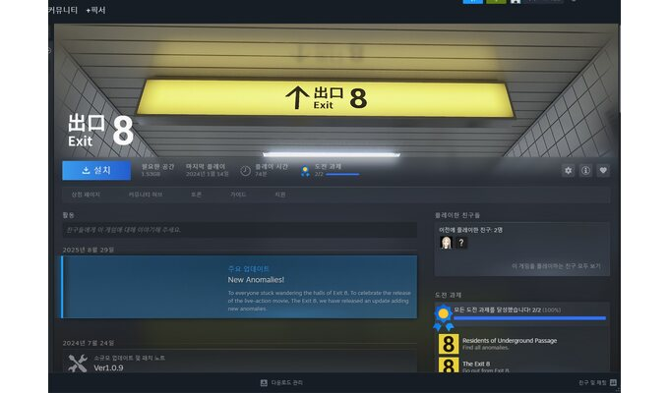 | 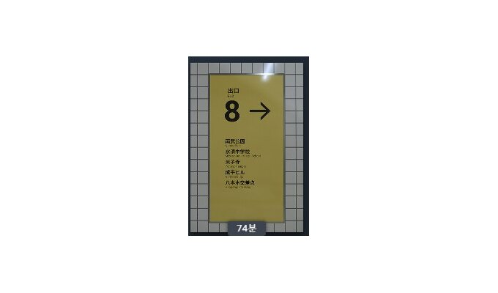 | Steam 플레이 기록
던전앤파이터 모바일 | 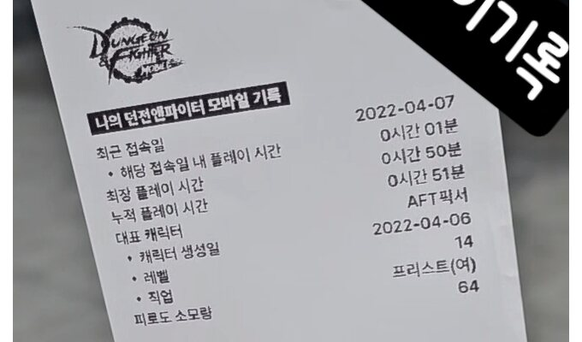 |  | Lv.64 넥슨 이벤트 조회 기록 (과거 게임 내역 누락 존재)
리그 오브 레전드 (League of Legends) | 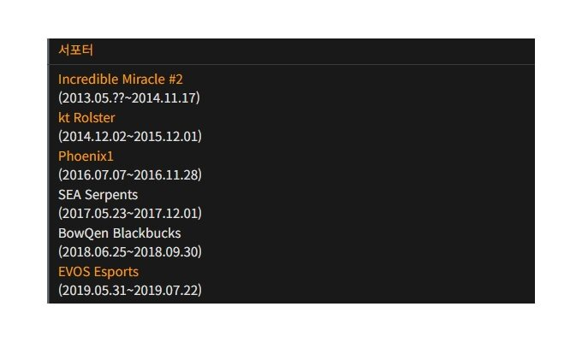 |  | 2013~2019 프로 선수·코치·감독 활동
메이플스토리 | 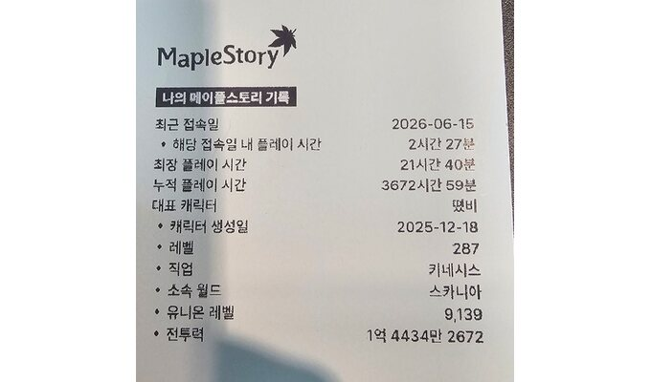 | 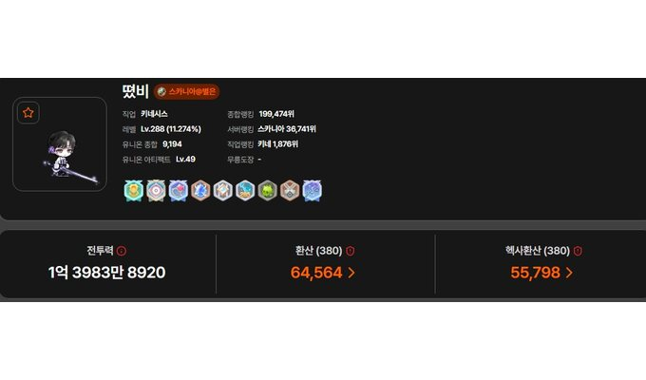 | 3672시간 59분 / 증빙 캡처 당시 Lv.287 / 유니온 Lv.9139 넥슨 이벤트 조회 기록 (과거 게임 내역 누락 존재)
메이플스토리M | 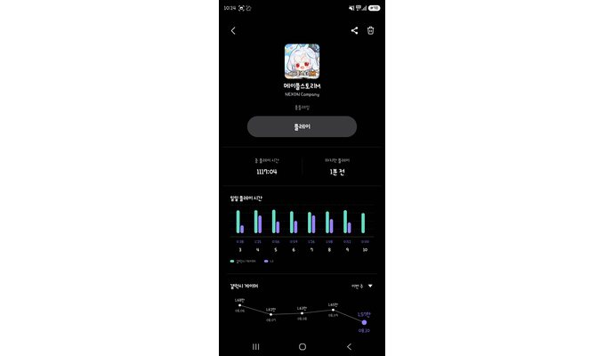 | 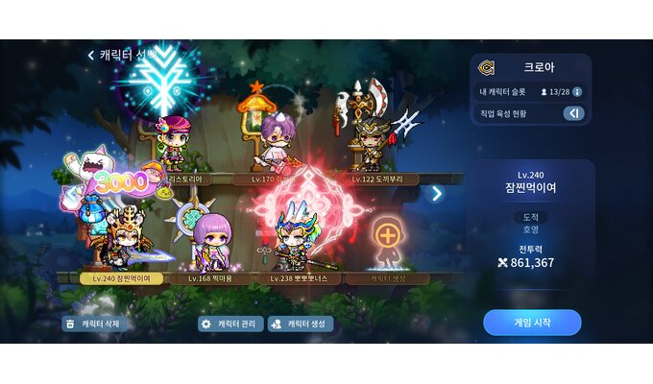 | Samsung Gaming Hub / Lv.240
명일방주: 엔드필드 (Arknights: Endfield) | 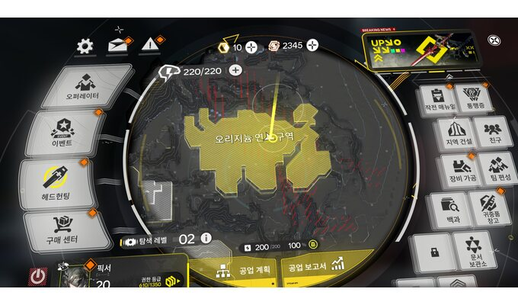 |  | Lv.20 / 탐색 레벨 2
붉은사막 (Crimson Desert) | 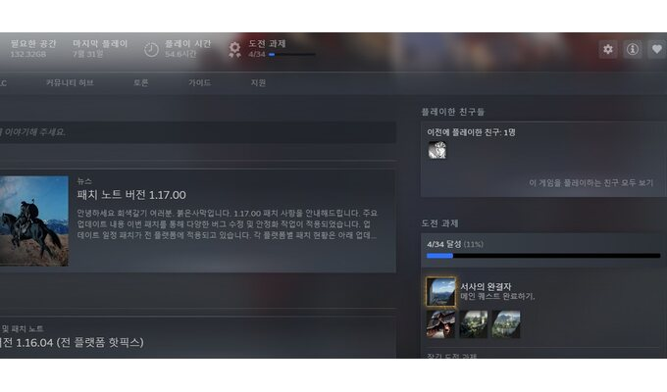 | 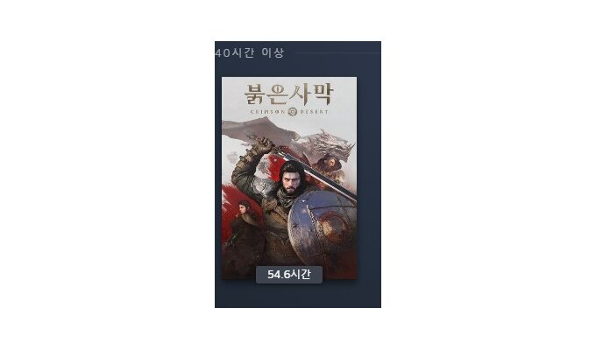 | Steam 플레이 시간 / 메인 퀘스트 완료
블루 아카이브 (Blue Archive) | 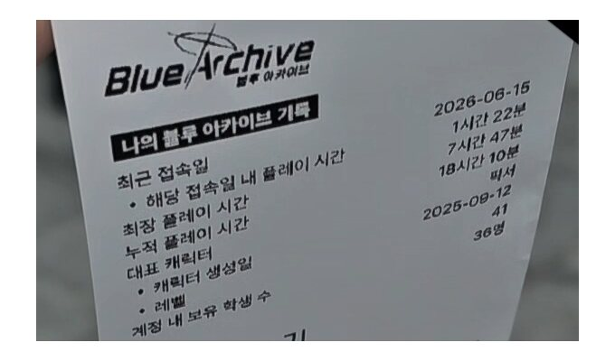 | 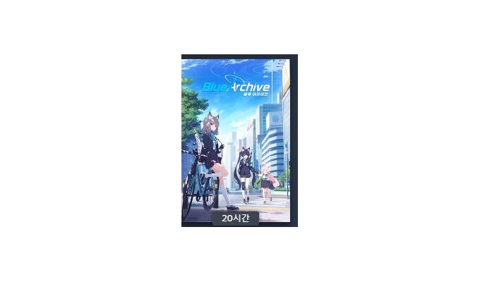 | 넥슨 이벤트 조회 기록 (과거 게임 내역 누락 존재)
삼국지: 천하결전 |  |  | 출전 42일 / 최고 번영도 162,997
아이온2 (AION2) | 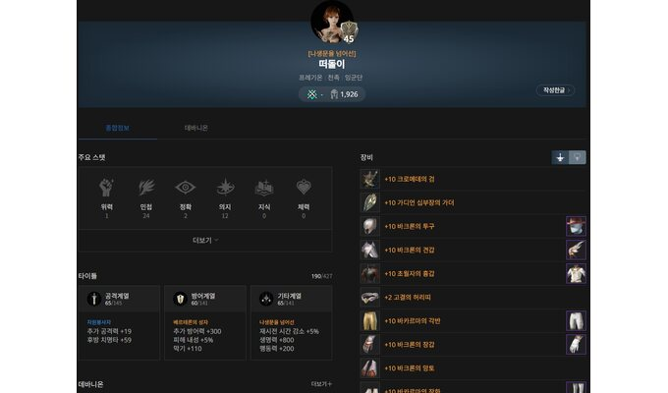 |  | Lv.45 전투력 1926
운빨존많겜 | 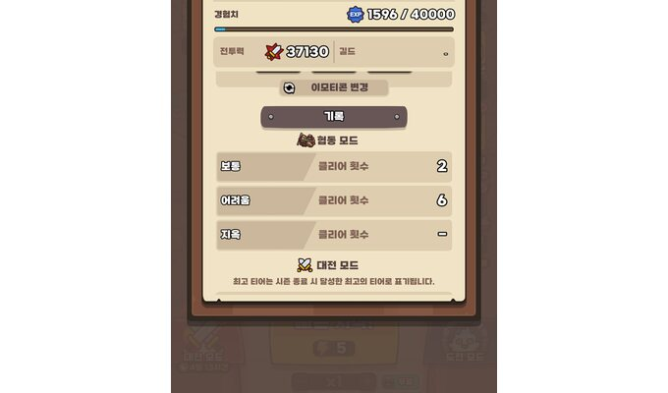 |  | 일반 2회 / 어려움 6회 클리어
이환 (Neverness to Everness) | 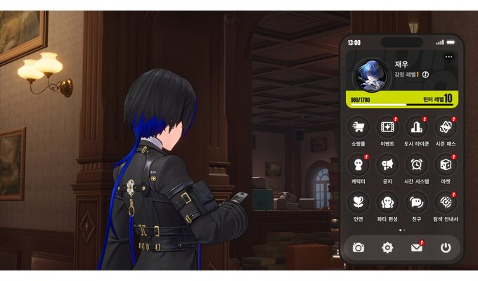 |  | 헌터 Lv.10
컴투스프로야구2026 | 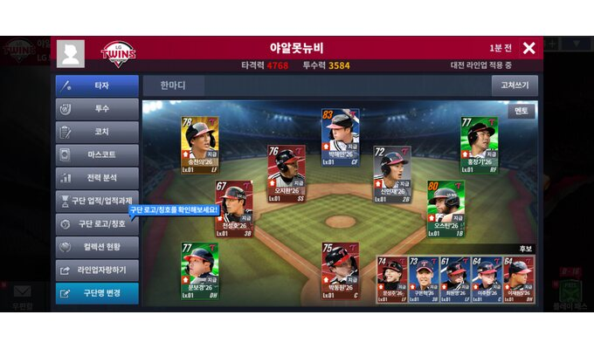 |  | 플레이 기록
크레이지아케이드 | 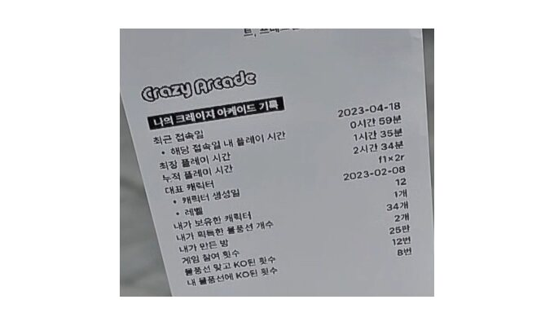 |  | 넥슨 이벤트 조회 기록 (과거 게임 내역 누락 존재)
A Difficult Game About Climbing |  |  | Steam 플레이 기록
Apex Legends | 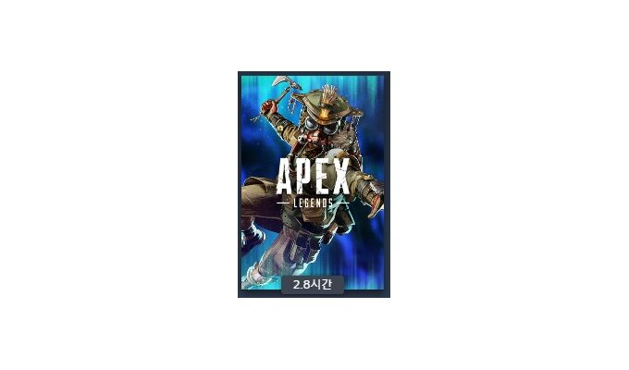 |  | Steam 플레이 기록
ARC Raiders | 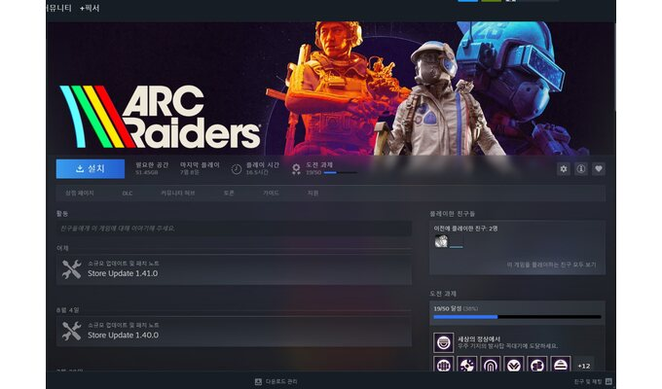 | 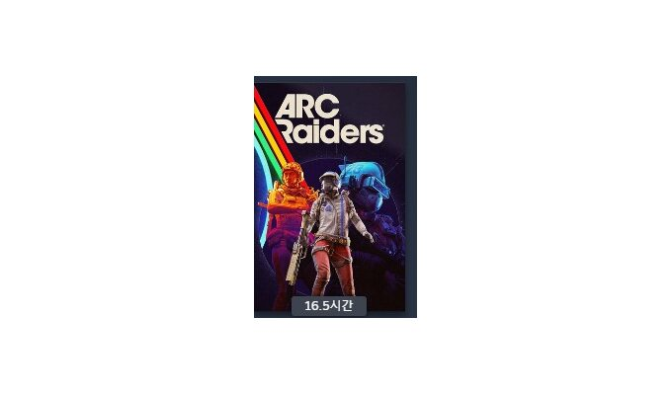 | Steam 플레이 기록
Beyond: Two Souls | 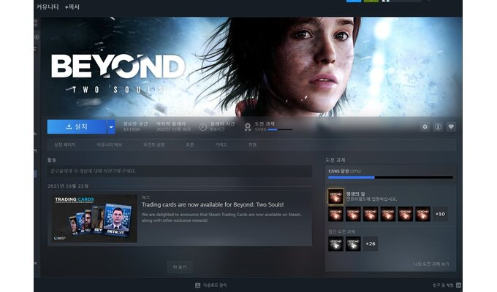 |  | Steam 플레이 기록
Biped |  |  | Steam 플레이 기록
Core Keeper | 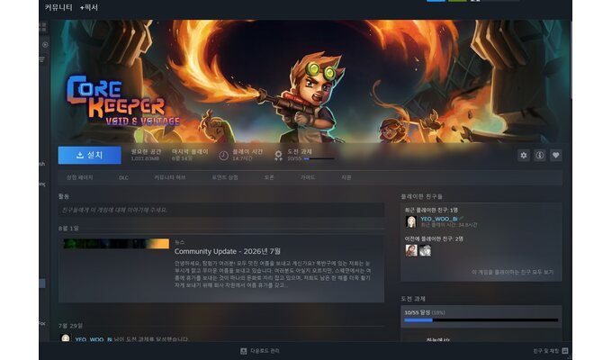 | 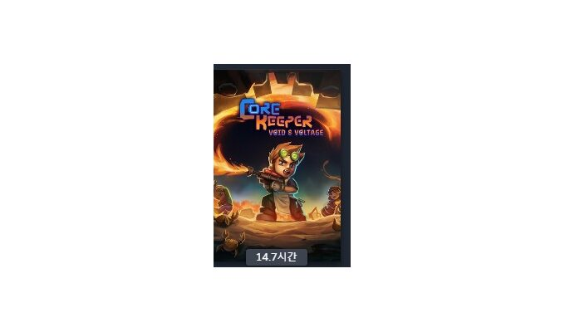 | Steam 플레이 기록
Dark War: Survival | 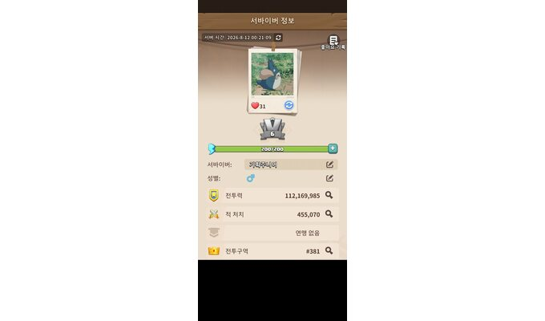 |  | 기지 와치타워 레벨 : 산업1
DAVE THE DIVER | 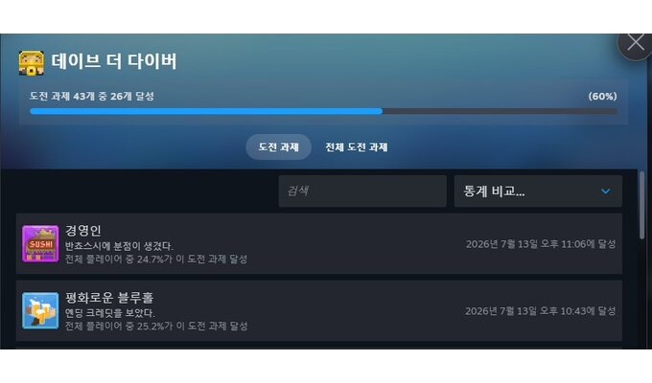 | 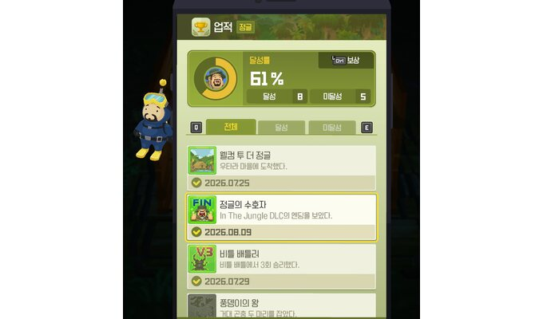 | 본편 엔딩 / In the Jungle DLC 엔딩
Detroit: Become Human | 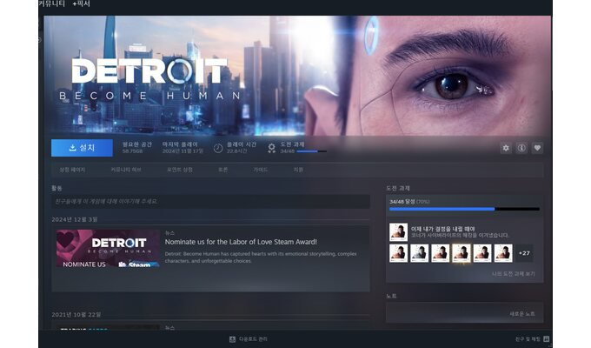 |  | Steam 플레이 기록
Dragon's Dogma 2 | 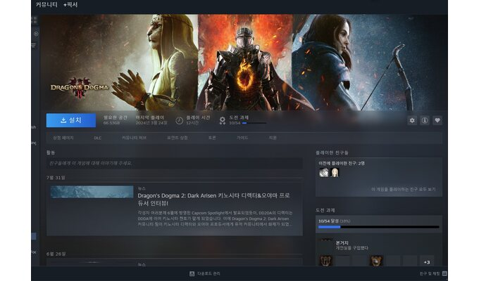 | 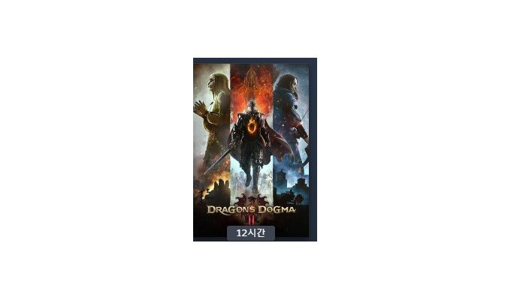 | Steam 플레이 기록
Dying Light: The Beast | 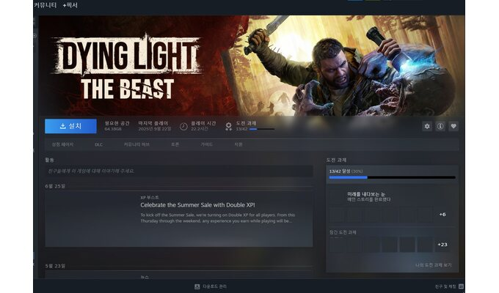 | 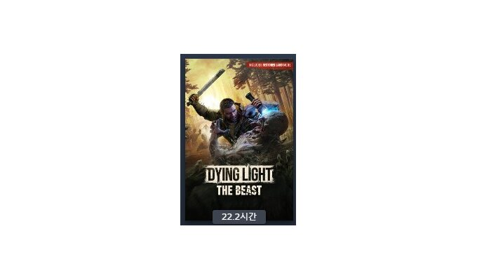 | Steam 플레이 기록
EA SPORTS FC ONLINE |  |  | Lv.7 넥슨 이벤트 조회 기록 (과거 게임 내역 누락 존재)
Fling to the Finish | 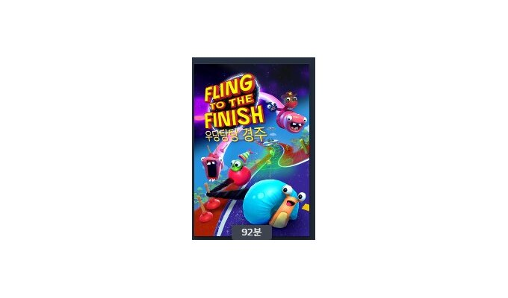 |  | Steam 플레이 기록
Getting Over It with Bennett Foddy | 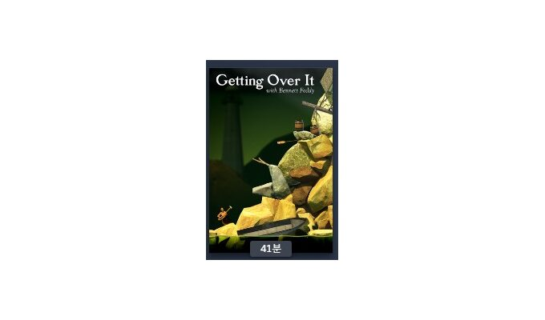 |  | Steam 플레이 기록
Goose Goose Duck | 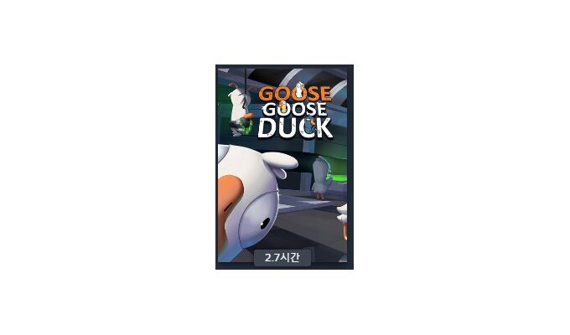 |  | Steam 플레이 기록
Grand Theft Auto V | 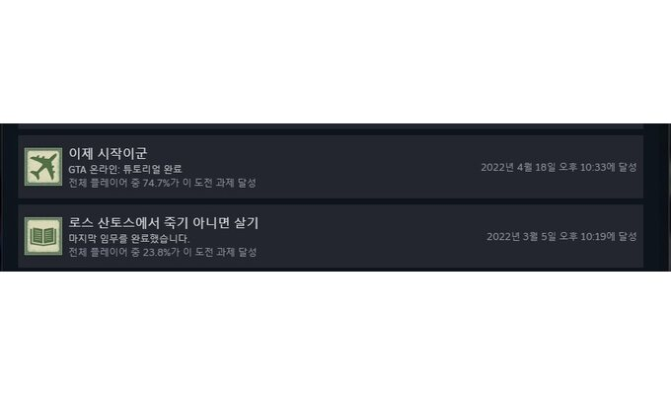 |  | Steam 플레이 시간 / 본편 엔딩
Heavy Rain | 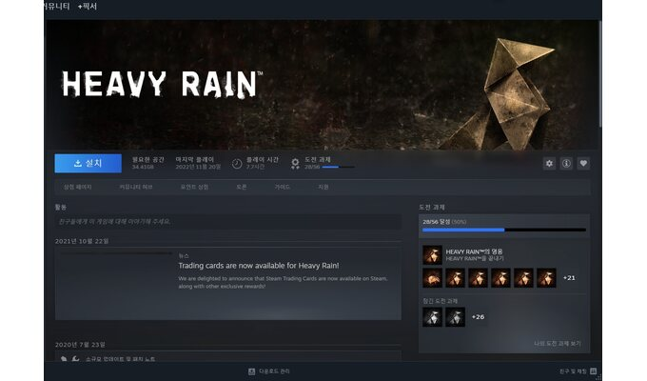 | 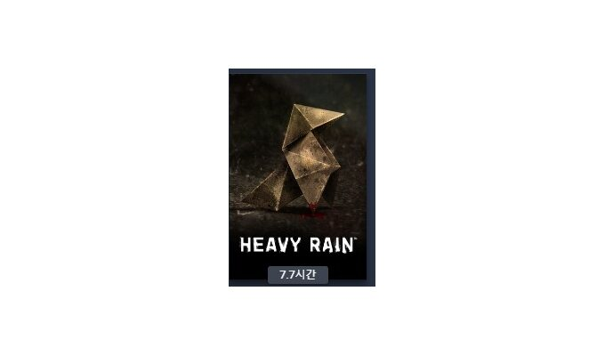 | Steam 플레이 기록
HIT2 | 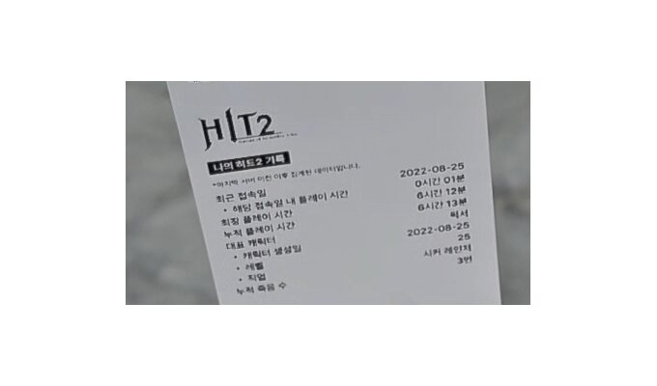 |  | Lv.25 넥슨 이벤트 조회 기록 (과거 게임 내역 누락 존재)
Hollow Knight | 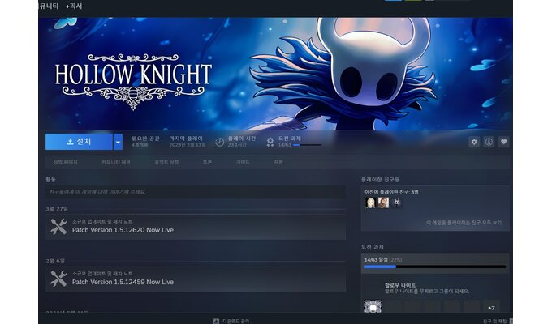 | 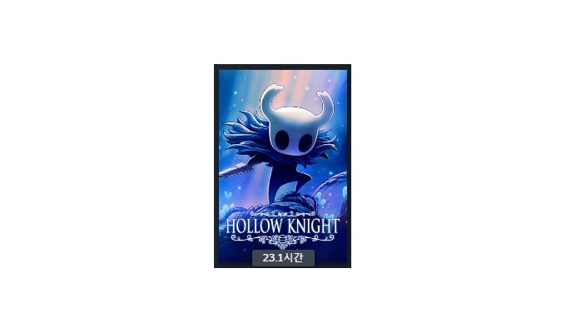 | Steam 플레이 기록
Hollow Knight: Silksong | 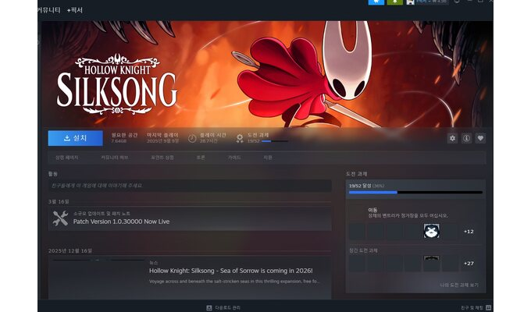 | 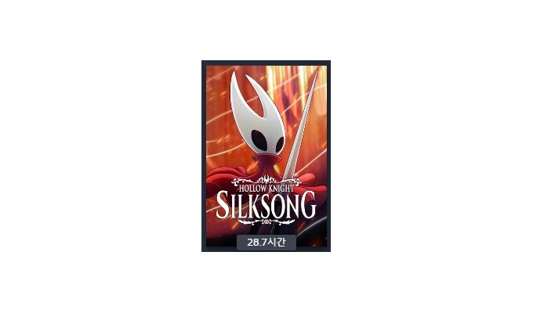 | Steam 플레이 기록
INSIDE | 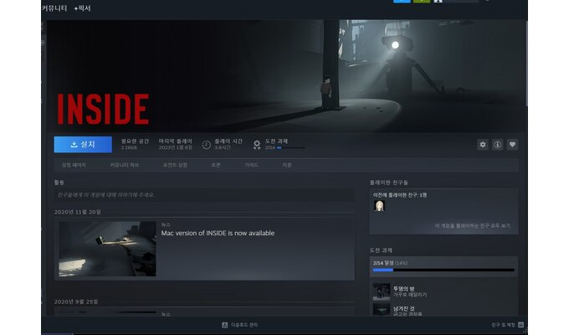 | 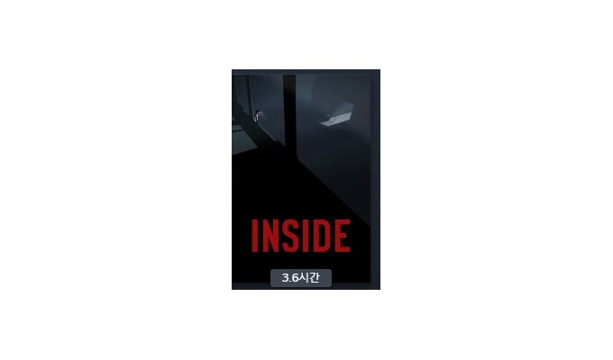 | Steam 플레이 기록
Into the Dead: Our Darkest Days | 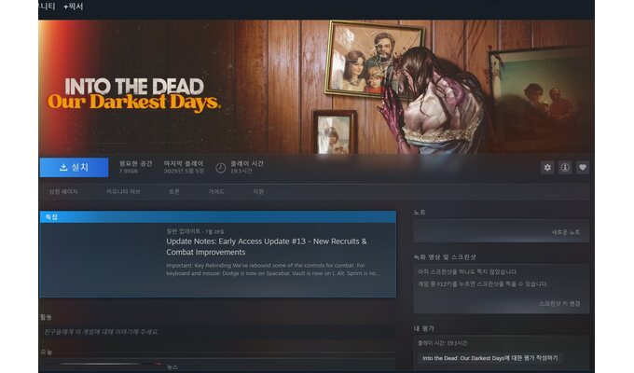 | 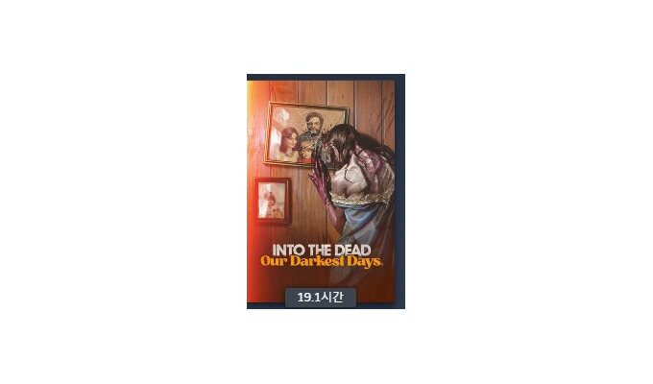 | Steam 플레이 기록
It Takes Two | 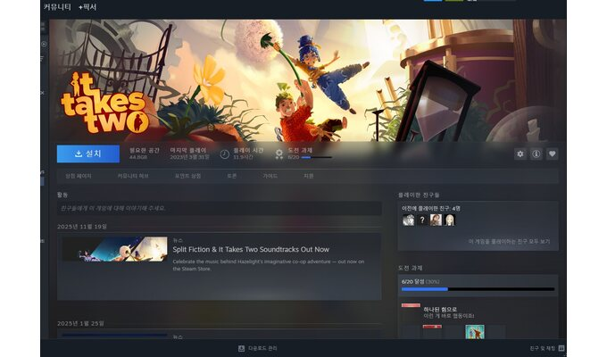 | 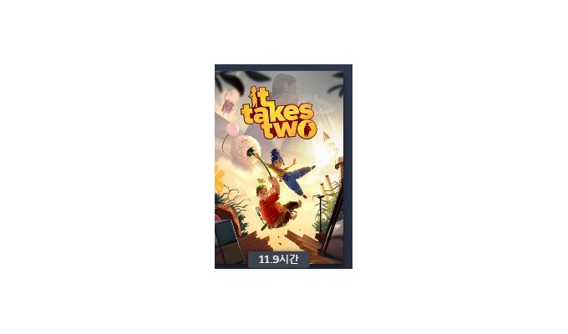 | Steam 플레이 기록
Last War: Survival Game | 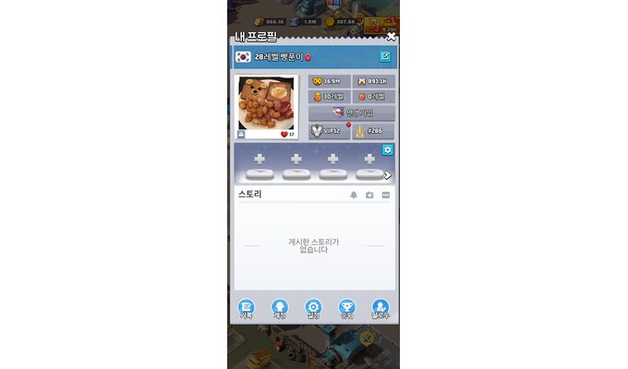 |  | Lv.28 / 전투력 36.9M
Left 4 Dead 2 |  |  | Steam 플레이 기록
Lethal Company |  |  | Steam 플레이 기록
Life is Strange |  |  | Steam 플레이 기록
Little Nightmares III |  |  | Steam 플레이 기록
Lumberhill |  |  | Steam 플레이 기록
Once Human |  |  | Steam 플레이 기록
Only Up: With Friends |  |  | Steam 플레이 기록
Outlast 2 |  |  | Steam 플레이 기록
Palworld |  |  | Steam 플레이 기록
PICO PARK |  |  | Steam 플레이 기록
Portal |  |  | Steam 플레이 기록
PowerWash Simulator |  |  | Steam 플레이 기록
Project Zomboid |  |  | Steam 플레이 기록
PUBG: BATTLEGROUNDS |  |  | Steam 플레이 시간 / 랭크 전적
Ready or Not |  |  | Steam 플레이 기록
Red Dead Redemption 2 |  |  | Steam 플레이 기록
Resident Evil 2 |  |  | Steam 플레이 기록
Resident Evil 4 |  |  | Steam 플레이 기록
Resident Evil 7 biohazard |  |  | Steam 플레이 기록
Resident Evil Village |  |  | Steam 플레이 기록
Rhythm Stones |  |  | Steam 플레이 기록
Rust |  |  | Steam 플레이 기록
Smilemo |  |  | Steam 플레이 기록
Sons Of The Forest |  |  | Steam 플레이 기록
STAR WARS Jedi: Survivor |  |  | Steam 플레이 기록
StarCraft: Remastered |  |  | 래더 S / MMR 2252
Stray |  |  | Steam 플레이 기록
The Last of Us Part I |  |  | Steam 플레이 기록
The Outlast Trials |  |  | Steam 플레이 기록
The Painscreek Killings |  |  | Steam 플레이 기록
The Walking Dead: The Final Season |  |  | Steam 플레이 기록
Tomb Raider |  |  | Steam 플레이 기록
Travellers Rest |  |  | Steam 플레이 기록
Trine 4: The Nightmare Prince |  |  | Steam 플레이 기록
Unrailed! |  |  | Steam 플레이 기록
Unravel |  |  | Steam 플레이 기록
V4 |  |  | 약 2개월 / Lv.42 넥슨 이벤트 조회 기록 (과거 게임 내역 누락 존재)
VRChat |  |  | Steam 플레이 기록
World War Z |  |  | Steam 플레이 기록
REPLACED |  |  | Steam 플레이 기록도전과제 18/34
산나비 |  |   | Steam 플레이 시간 7시간 12분 / 본편 엔딩 / 도전 과제 12/21 달성

